Sheet1
Herenkoksvest - Bono LE320A99-10Q0101 |  |  |  |  |  | Referentie Alsico: |  |  |  | 1012728
 |  |  |  |  |  | Maten: |  |  |  | XXS - 4XL

Stof 1: | 65% Polyester, 35% Katoen; 210g/m² |  |  |  |  | Stof 2: |  |  | 67% Polyester, 33% Katoen; 200g/m²

Hoofdkleur: | Super Zwart |  |  |  |  | Accentkleur: |  |  | Wit

Voorkant |  |  |  |  |  | Achterkant
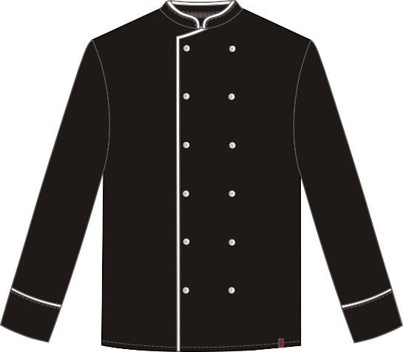
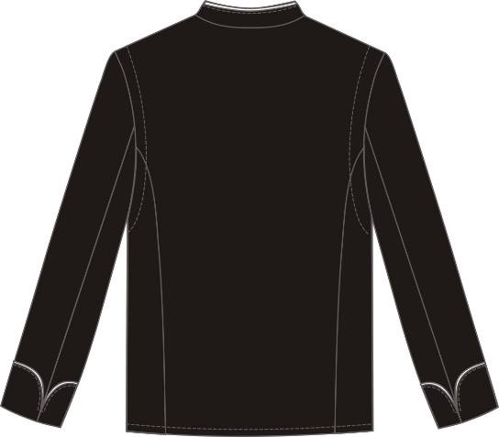

Omschrijving:
* Rechtstaande kraag met bies in accentkleur .
* Voorste sluitend met 2 rijen zichtbare drukknopen en bies in accentkleur.
Omschrijving:
* Ingezette 4/4 mouw met polsband
* Biesje in accentkleur aan polsband.
* Ergonomische rug met mesh (= A-move ) garandeert maximale bewegingsvrijheid en draagcomfort.
* Opgaande naden in rug.

Maat: |  | XXS | XS | S | M | L | XL | XXL | 3XL | 4XL
 |  | 40 | 44 | 48 | 52 | 56 | 60 | 64 | 68 | 72
1/2 Borstomtrek |  | 48.5 | 53.0 | 57.0 | 61.0 | 65.0 | 69.5 | 73.5 | 77.5 | 82.0
Rugbreedte |  | 36.5 | 39.5 | 42.5 | 46.0 | 49.5 | 53.0 | 56.0 | 60.0 | 62.0
Mouwlengte |  | 61.0 | 62.0 | 63.0 | 63.5 | 63.5 | 63.5 | 63.5 | 63.5 | 64.0
Totale lengte |  | 79.0 | 80.0 | 81.0 | 81.5 | 81.5 | 81.5 | 81.5 | 81.5 | 81.5

Wasinstructies

